Portada

Afiliados Extranjeros
a la
Seguridad Social

 | ÍNDICE

Mayo 2025

Indice
AFILIACIÓN MEDIA DE EXTRANJEROS A LA SEGURIDAD SOCIAL

ÍNDICE
Datos desestacionalizados
Resumen diario
Variación por Comunidad Autónoma
Distribución por regímenes, país de procedencia y género
Evolución de afiliados Extranjeros
Afiliación por regímenes, provincias y CC AA - Unión Europea
Afiliación por regímenes, provincias y CC AA - NO Unión Europea
Afiliación por regímenes, provincias y CC AA - TOTAL
Porcentaje sobre el total de afiliados
Afiliación por género, provincias y CC AA
Evolución de la afiliación media de Extranjeros
Evolución de la afiliación de Extranjeros por provincias y CC AA
Reg. General. Distribución por sectores de actividad (gráfico)
Reg. General. Distribución por sectores de actividad
Reg. Autónomos. Distribución por sectores de actividad (gráfico)
Reg. Autónomos Distribución por sectores de actividad
Gráficos evolución, según país de procedencia
Distribución por paises de procedencia
Por nacionalidad, régimen, género (gráfico dinámico)

DISTRIBUCIÓN POR CC AA
Andalucia | - Por Regímenes | - Por Sectores | - Por Paises
Aragón | - Por Regímenes | - Por Sectores | - Por Paises
Asturias | - Por Regímenes | - Por Sectores | - Por Paises
ILLES BALEARS | - Por Regímenes | - Por Sectores | - Por Paises
Islas Canarias | - Por Regímenes | - Por Sectores | - Por Paises
Cantabria | - Por Regímenes | - Por Sectores | - Por Paises
Castilla y León | - Por Regímenes | - Por Sectores | - Por Paises
Castilla la Mancha | - Por Regímenes | - Por Sectores | - Por Paises
Cataluña | - Por Regímenes | - Por Sectores | - Por Paises
C. Valenciana | - Por Regímenes | - Por Sectores | - Por Paises
Extremadura | - Por Regímenes | - Por Sectores | - Por Paises
Galicia | - Por Regímenes | - Por Sectores | - Por Paises
Madrid | - Por Regímenes | - Por Sectores | - Por Paises
R. de Murcia | - Por Regímenes | - Por Sectores | - Por Paises
Navarra | - Por Regímenes | - Por Sectores | - Por Paises
País Vasco | - Por Regímenes | - Por Sectores | - Por Paises
La Rioja | - Por Regímenes | - Por Sectores | - Por Paises
Ceuta | - Por Regímenes | - Por Sectores | - Por Paises
Melilla | - Por Regímenes | - Por Sectores | - Por Paises

Desestacionalizados
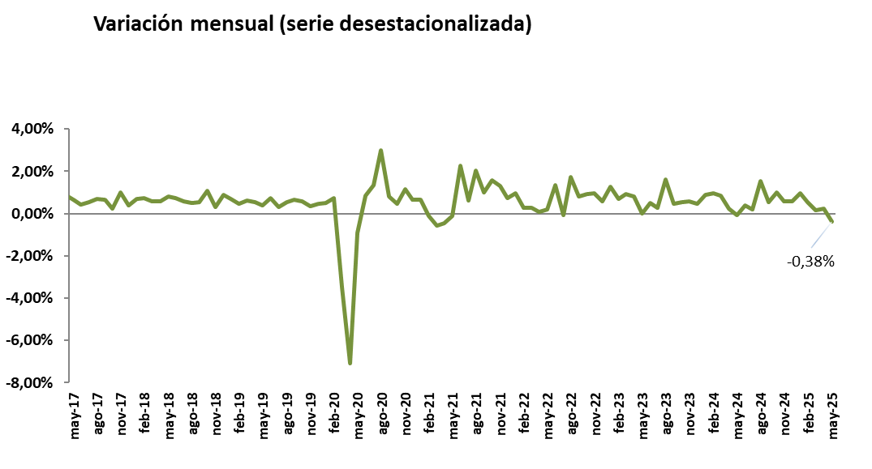
Mayo 2025
 |  |  |  |  | VOLVER AL ÍNDICE

Afiliados
Desestacionalizados
2.972.086

VARIACIÓN
MENSUAL
-11.375
-0,38 %

 | Mes-Año | Ajuste estacional
 | Jan-14 | 1,567,954
 | Feb-14 | 1,568,037
 | Mar-14 | 1,563,165
 | Apr-14 | 1,559,959
 | May-14 | 1,559,707
 | Jun-14 | 1,560,920
 | Jul-14 | 1,562,890
 | Aug-14 | 1,565,567
 | Sep-14 | 1,568,049
 | Oct-14 | 1,569,357
 | Nov-14 | 1,571,416
 | Dec-14 | 1,574,319
 | Jan-15 | 1,573,809
 | Feb-15 | 1,580,072
 | Mar-15 | 1,591,196
 | Apr-15 | 1,601,101
 | May-15 | 1,610,644
 | Jun-15 | 1,613,818
 | Jul-15 | 1,618,298
 | Aug-15 | 1,624,700
 | Sep-15 | 1,632,000
 | Oct-15 | 1,634,143
 | Nov-15 | 1,645,809
 | Dec-15 | 1,653,113
 | Jan-16 | 1,661,676
 | Feb-16 | 1,667,771
 | Mar-16 | 1,672,729
 | Apr-16 | 1,675,239
 | May-16 | 1,677,188
 | Jun-16 | 1,689,171
 | Jul-16 | 1,699,973
 | Aug-16 | 1,708,495
 | Sep-16 | 1,714,598
 | Oct-16 | 1,730,965
 | Nov-16 | 1,731,678
 | Dec-16 | 1,742,425
 | Jan-17 | 1,752,613
 | Feb-17 | 1,761,329
 | Mar-17 | 1,772,846
 | Apr-17 | 1,788,321
 | May-17 | 1,800,362
 | Jun-17 | 1,808,104
 | Jul-17 | 1,817,893
 | Aug-17 | 1,830,626
 | Sep-17 | 1,842,403
 | Oct-17 | 1,846,848
 | Nov-17 | 1,865,485
 | Dec-17 | 1,872,375
 | Jan-18 | 1,885,516
 | Feb-18 | 1,899,372
 | Mar-18 | 1,910,057
 | Apr-18 | 1,921,052
 | May-18 | 1,936,900
 | Jun-18 | 1,951,265
 | Jul-18 | 1,962,521
 | Aug-18 | 1,972,614
 | Sep-18 | 1,983,314
 | Oct-18 | 2,004,872
 | Nov-18 | 2,011,014
 | Dec-18 | 2,028,931
 | Jan-19 | 2,042,641
 | Feb-19 | 2,051,979
 | Mar-19 | 2,064,751
 | Apr-19 | 2,076,227
 | May-19 | 2,084,473
 | Jun-19 | 2,100,135
 | Jul-19 | 2,106,976
 | Aug-19 | 2,118,502
 | Sep-19 | 2,132,715
 | Oct-19 | 2,145,171
 | Nov-19 | 2,152,556
 | Dec-19 | 2,162,399
 | Jan-20 | 2,173,511
 | Feb-20 | 2,189,421
 | Mar-20 | 2,112,884
 | Apr-20 | 1,963,439
 | May-20 | 1,945,255
 | Jun-20 | 1,962,013
 | Jul-20 | 1,988,192
 | Aug-20 | 2,047,965
 | Sep-20 | 2,064,365
 | Oct-20 | 2,074,203
 | Nov-20 | 2,098,314
 | Dec-20 | 2,112,389
 | Jan-21 | 2,125,921
 | Feb-21 | 2,123,606
 | Mar-21 | 2,111,182
 | Apr-21 | 2,101,666
 | May-21 | 2,099,570
 | Jun-21 | 2,146,990
 | Jul-21 | 2,160,232
 | Aug-21 | 2,204,054
 | Sep-21 | 2,225,856
 | Oct-21 | 2,260,779
 | Nov-21 | 2,290,099
 | Dec-21 | 2,306,664
 | Jan-22 | 2,329,176
 | Feb-22 | 2,335,216
 | Mar-22 | 2,342,004
 | Apr-22 | 2,343,637 | 1,633 | 0.07%
 | May-22 | 2,348,595 | 4,958 | 0.21%
 | Jun-22 | 2,379,846 | 31,251 | 1.33%
 | Jul-22 | 2,378,437 | -1,409 | -0.06%
 | Aug-22 | 2,419,877 | 41,440 | 1.74%
 | Sep-22 | 2,439,668 | 19,791 | 0.82%
 | Oct-22 | 2,462,109 | 22,441 | 0.92%
 | Nov-22 | 2,485,897 | 23,788 | 0.97%
 | Dec-22 | 2,500,677 | 14,780 | 0.59%
 | Jan-23 | 2,532,345 | 31,668 | 1.27%
 | Feb-23 | 2,549,823 | 17,478 | 0.69%
 | Mar-23 | 2,573,331 | 23,508 | 0.92%
 | Apr-23 | 2,594,640 | 21,309 | 0.83%
 | May-23 | 2,594,783 | 143 | 0.01%
 | Jun-23 | 2,607,613 | 12,830
 | Jul-23 | 2,614,921 | 7,308
 | Aug-23 | 2,657,187
 | Sep-23 | 2,669,101
 | Oct-23 | 2,683,504 | 14,403
 | Nov-23 | 2,699,274 | 15770
 | Dec-23 | 2,712,113 | 12839
 | Jan-24 | 2,736,169
 | Feb-24 | 2,762,085 | 0.0094716371686
 | Mar-24 | 2,785,473
 | Apr-24 | 2,792,096
 | May-24 | 2,790,263
 | Jun-24 | 2,801,255
 | Jul-24 | 2,806,557
 | Aug-24 | 2,849,998
 | Sep-24 | 2,865,086
 | Oct-24 | 2,894,162
 | Nov-24 | 2,911,062
 | Dec-24 | 2,927,598
 | Jan-25 | 2,956,007
 | Feb-25 | 2,971,811
 | Mar-25 | 2,976,074
 | Apr-25 | 2,983,461
 | May-25 | 2,972,086

Resumen diario
 | AFILIACIÓN DE EXTRANJEROS
 | RESUMEN DIARIO (Mayo 2025)
VARIACIÓN DIARIA (MAYO 2025)
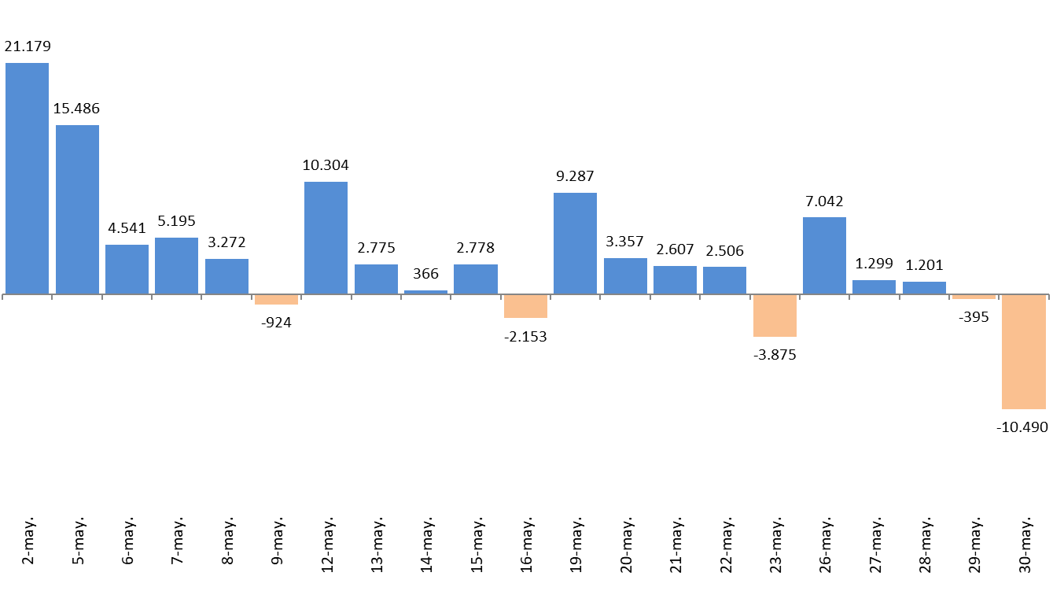
 | Fecha | TOTAL SISTEMA | Variación diaria |  | VOLVER AL ÍNDICE
 |  |  | Absoluta | en %
 | 2025-01-31 | 3,006,360
 | 2025-05-02 | 3,027,539 | 21,179 | 0.70%
 | 2025-05-05 | 3,043,025 | 15,486 | 0.51%
 | 2025-05-06 | 3,047,566 | 4,541 | 0.15%
 | 2025-05-07 | 3,052,761 | 5,195 | 0.17%
 | 2025-05-08 | 3,056,033 | 3,272 | 0.11%
 | 2025-05-09 | 3,055,109 | -924 | -0.03%
 | 2025-05-12 | 3,065,413 | 10,304 | 0.34%
 | 2025-05-13 | 3,068,188 | 2,775 | 0.09%
 | 2025-05-14 | 3,068,554 | 366 | 0.01%
 | 2025-05-15 | 3,071,332 | 2,778 | 0.09%
 | 2025-05-16 | 3,069,179 | -2,153 | -0.07%
 | 2025-05-19 | 3,078,466 | 9,287 | 0.30%
 | 2025-05-20 | 3,081,823 | 3,357 | 0.11%
 | 2025-05-21 | 3,084,430 | 2,607 | 0.08%
 | 2025-05-22 | 3,086,936 | 2,506 | 0.08%
 | 2025-05-23 | 3,083,061 | -3,875 | -0.13%
 | 2025-05-26 | 3,090,103 | 7,042 | 0.23%
 | 2025-05-27 | 3,091,402 | 1,299 | 0.04%
 | 2025-05-28 | 3,092,603 | 1,201 | 0.04%
 | 2025-05-29 | 3,092,208 | -395 | -0.01%
 | 2025-05-30 | 3,081,718 | -10,490 | -0.34%

Variación por CCAA
 | AFILIACIÓN DE EXTRANJEROS
 | VARIACIÓN POR COMUNIDAD AUTÓNOMA (MAYO 2025)
 |  |  |  | Número de Afiliados |  | Diferencias |  | VOLVER AL ÍNDICE
VARIACION TOTAL DE AFILIADOS POR COMUNIDAD AUTÓNOMA ( Del 2 al 30 de MAYO de 2025) | COMUNIDAD AUTÓNOMA | Código Provincia | Provincia | 2025-04-30 | 2025-05-30
 |  | 4 | Almeria | 83,735 | 79,805 | -3,930 | -4.69%
 |  | 11 | Cadiz | 18,742 | 19,518 | 776 | 4.14%
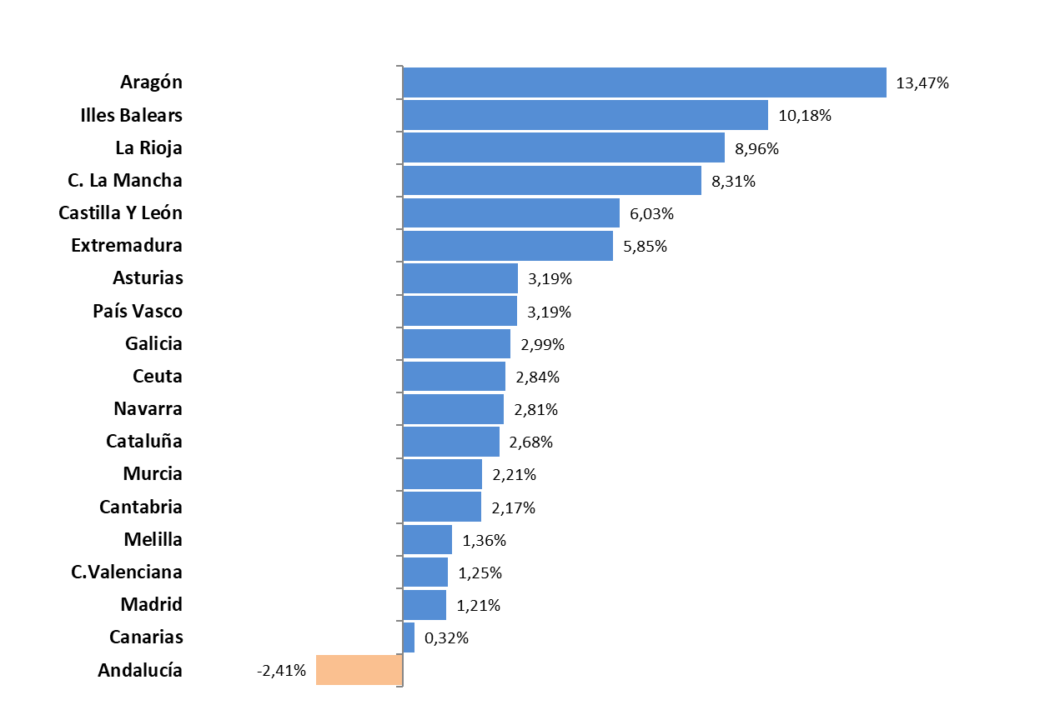
 |  | 14 | Cordoba | 11,871 | 12,816 | 945 | 7.96%
 |  | 18 | Granada | 29,887 | 30,561 | 674 | 2.26%
 |  | 21 | Huelva | 77,696 | 65,686 | -12,010 | -15.46%
 |  | 23 | Jaen | 8,903 | 8,811 | -92 | -1.03%
 |  | 29 | Malaga | 117,541 | 120,533 | 2,992 | 2.55%
 |  | 41 | Sevilla | 48,853 | 49,906 | 1,053 | 2.16%
 | Andalucía |  |  | 397,228 | 387,636 | -9,592 | -2.41%
 |  | 22 | Huesca | 21,717 | 26,345 | 4,628 | 21.31%
 |  | 44 | Teruel | 9,378 | 9,767 | 389 | 4.15%
 |  | 50 | Zaragoza | 71,388 | 80,180 | 8,792 | 12.32%
 | Aragón |  |  | 102,483 | 116,292 | 13,809 | 13.47%
 | Asturias | 33 | Asturias | 25,758 | 26,580 | 822 | 3.19%
 | Illes Balears | 7 | Illes Balears | 142,294 | 156,783 | 14,489 | 10.18%
 |  | 35 | Las Palmas | 68,268 | 68,362 | 94 | 0.14%
 |  | 38 | Santa Cruz Tenerife | 63,107 | 63,430 | 323 | 0.51%
 | Canarias |  |  | 131,375 | 131,792 | 417 | 0.32%
 | Cantabria | 39 | Cantabria | 19,631 | 20,057 | 426 | 2.17%
 |  | 5 | Avila | 5,293 | 5,482 | 189 | 3.57%
 |  | 9 | Burgos | 18,094 | 19,575 | 1,481 | 8.19%
 |  | 24 | Leon | 12,080 | 12,535 | 455 | 3.77%
 |  | 34 | Palencia | 5,661 | 5,961 | 300 | 5.30%
 |  | 37 | Salamanca | 8,863 | 9,174 | 311 | 3.51%
 |  | 40 | Segovia | 10,662 | 11,775 | 1,113 | 10.44%
 |  | 42 | Soria | 5,743 | 5,922 | 179 | 3.12%
 |  | 47 | Valladolid | 19,465 | 20,646 | 1,181 | 6.07%
 |  | 49 | Zamora | 4,331 | 4,562 | 231 | 5.33%
 | Castilla Y León |  |  | 90,192 | 95,632 | 5,440 | 6.03%
 |  | 2 | Albacete | 14,353 | 17,330 | 2,977 | 20.74%
 |  | 13 | Ciudad Real | 13,994 | 15,360 | 1,366 | 9.76%
 |  | 16 | Cuenca | 13,113 | 14,762 | 1,649 | 12.58%
 |  | 19 | Guadalajara | 17,761 | 18,502 | 741 | 4.17%
 |  | 45 | Toledo | 30,531 | 31,260 | 729 | 2.39%
 | C. La Mancha |  |  | 89,752 | 97,214 | 7,462 | 8.31%
 |  | 8 | Barcelona | 505,654 | 513,015 | 7,361 | 1.46%
 |  | 17 | Girona | 77,575 | 80,206 | 2,631 | 3.39%
 |  | 25 | Lleida | 46,595 | 53,002 | 6,407 | 13.75%
 |  | 43 | Tarragona | 61,048 | 63,162 | 2,114 | 3.46%
 | Cataluña |  |  | 690,872 | 709,385 | 18,513 | 2.68%
 |  | 3 | Alacant-Alicante | 133,832 | 136,723 | 2,891 | 2.16%
 |  | 12 | Castelló | 44,907 | 44,628 | -279 | -0.62%
 |  | 46 | Valencia | 170,905 | 172,675 | 1,770 | 1.04%
 | C.Valenciana |  |  | 349,644 | 354,026 | 4,382 | 1.25%
 |  | 6 | Badajoz | 11,268 | 11,705 | 437 | 3.88%
 |  | 10 | Caceres | 7,319 | 7,970 | 651 | 8.89%
 | Extremadura |  |  | 18,587 | 19,675 | 1,088 | 5.85%
 |  | 15 | A Coruña | 29,655 | 30,299 | 644 | 2.17%
 |  | 27 | Lugo | 10,360 | 10,722 | 362 | 3.49%
 |  | 32 | Ourense | 9,201 | 9,482 | 281 | 3.05%
 |  | 36 | Pontevedra | 21,814 | 22,653 | 839 | 3.85%
 | Galicia |  |  | 71,030 | 73,156 | 2,126 | 2.99%
 | Madrid | 28 | Madrid | 600,006 | 607,263 | 7,257 | 1.21%
 | Murcia | 30 | Murcia | 114,189 | 116,716 | 2,527 | 2.21%
 | Navarra | 31 | Navarra | 38,217 | 39,290 | 1,073 | 2.81%
 |  | 1 | Araba-Álava | 16,770 | 18,263 | 1,493 | 8.90%
 |  | 20 | Gipuzkoa | 32,994 | 33,719 | 725 | 2.20%
 |  | 48 | Bizkaia | 47,813 | 48,706 | 893 | 1.87%
 | País Vasco |  |  | 97,577 | 100,688 | 3,111 | 3.19%
 | La Rioja | 26 | La Rioja | 21,013 | 22,896 | 1,883 | 8.96%
 | Ceuta | 51 | Ceuta | 2,462 | 2,532 | 70 | 2.84%
 | Melilla | 52 | Melilla | 4,050 | 4,105 | 55 | 1.36%
 |  |  | TOTALES | 3,006,360 | 3,081,718 | 75,358 | 2.51%

Distribución REG-PAÍS-GÉNERO
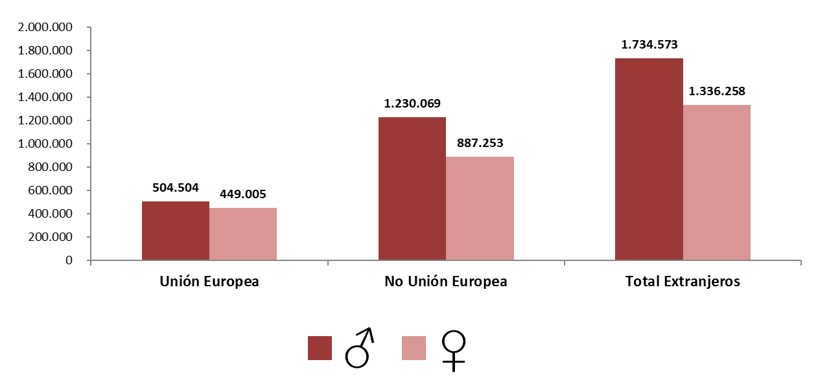
AFILIACIÓN DE EXTRANJEROS
DISTRIBUCIÓN POR REGÍMENES

MEDIA MAYO 2025 |  |  |  |  |  |  |  |  | VOLVER AL ÍNDICE

 | TOTAL GENERAL | General (1) | S.E. Agrario | S.E. Hogar | AUTÓNOMOS | MAR | CARBÓN | TOTAL
DE LA UNIÓN EUROPEA | 761,838 | 674,587 | 58,798 | 28,454 | 190,179 | 1,477 | 15 | 953,509
DE PAÍSES NO UNIÓN EUROPEA | 1,818,801 | 1,482,220 | 218,837 | 117,744 | 293,883 | 4,635 | 3 | 2,117,322
TOTAL EXTRANJEROS | 2,580,639 | 2,156,807 | 277,635 | 146,197 | 484,062 | 6,112 | 18 | 3,070,831
(1) No se incluyen los afiliados de los Sistemas Especiales Agrario y Hogar

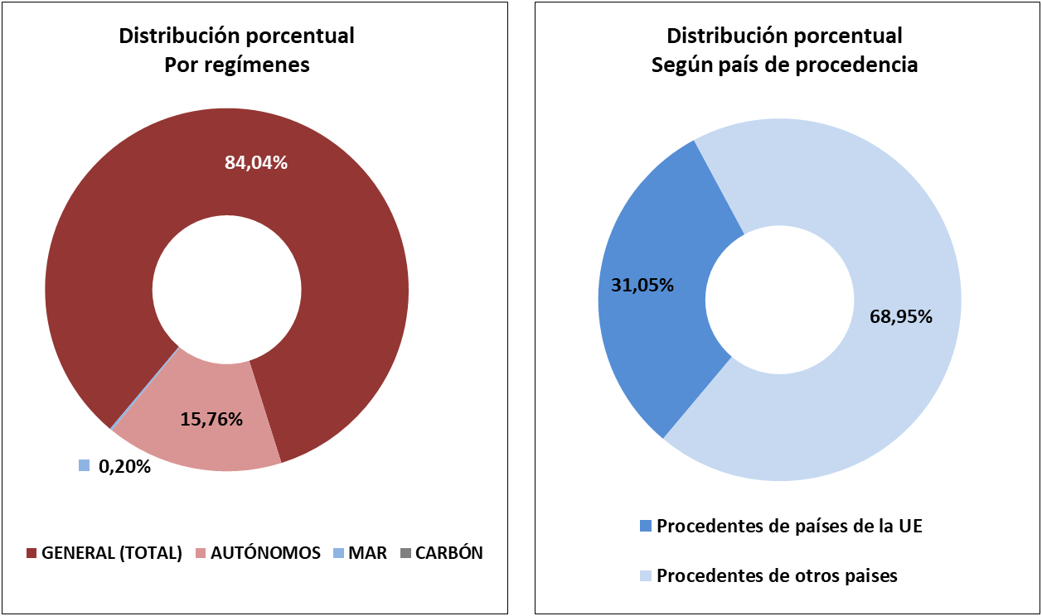

DISTRIBUCIÓN POR GÉNERO

Evolución de afiliados
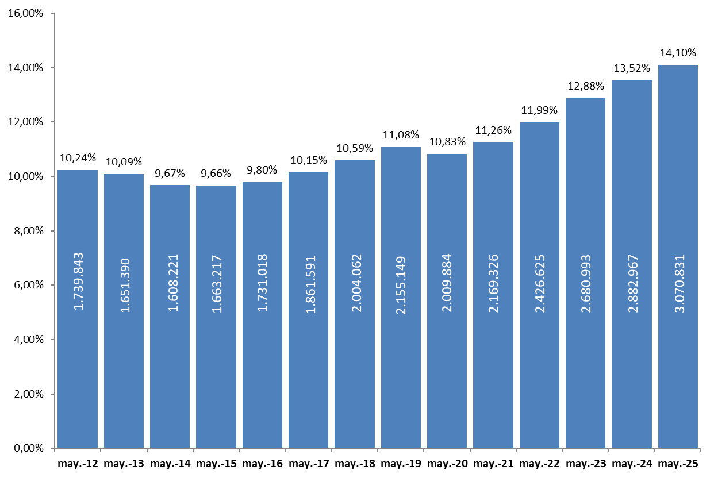
AFILIACIÓN DE EXTRANJEROS
AFILIADOS MEDIOS
EVOLUCIÓN DEL NÚMERO DE AFILIADOS EXTRANJEROS

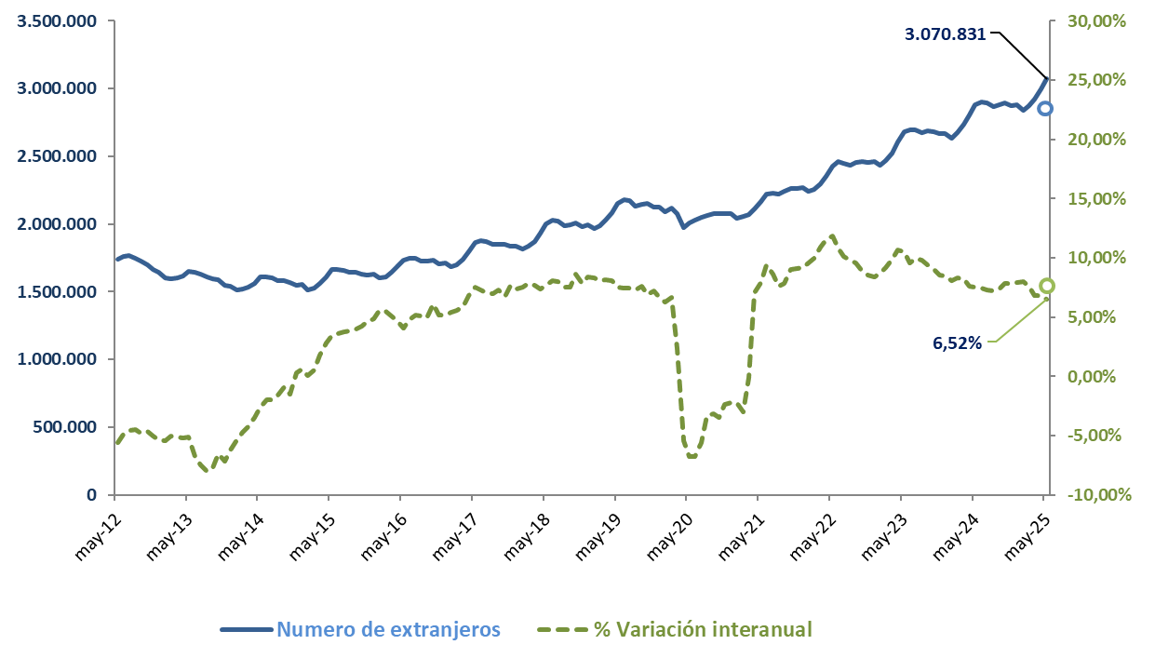

EVOLUCIÓN DEL PORCENTAJE DE EXTRANJEROS SOBRE TOTAL DE AFILIADOS

Género
56,48%
43,52%
 | AFILIACIÓN DE EXTRANJEROS |  |  |  |  |  |  |  |  |  | VOLVER AL ÍNDICE
 | DISTRIBUCIÓN POR GÉNERO
 | MEDIA MAYO 2025
Cód. Prov. | Prov. CC.AA. | UNIÓN EUROPEA |  |  | NO UNIÓN EUROPEA |  |  | TOTAL EXTRANJEROS
 |  | HOMBRES | MUJERES | TOTAL | HOMBRES | MUJERES | TOTAL | HOMBRES | MUJERES | TOTAL
4 | Almería | 9,306 | 8,429 | 17,735 | 44,344 | 19,957 | 64,301 | 53,650 | 28,386 | 82,036
11 | Cádiz | 2,716 | 2,311 | 5,027 | 8,337 | 5,950 | 14,286 | 11,052 | 8,261 | 19,313
14 | Córdoba | 1,906 | 1,709 | 3,614 | 4,945 | 3,883 | 8,828 | 6,850 | 5,592 | 12,442
18 | Granada | 4,351 | 4,204 | 8,555 | 12,821 | 9,317 | 22,138 | 17,172 | 13,521 | 30,693
21 | Huelva | 9,124 | 13,721 | 22,844 | 23,991 | 25,706 | 49,697 | 33,115 | 39,426 | 72,541
23 | Jaén | 835 | 693 | 1,528 | 4,763 | 2,577 | 7,340 | 5,598 | 3,270 | 8,868
29 | Málaga | 22,223 | 20,424 | 42,647 | 42,075 | 35,104 | 77,179 | 64,298 | 55,528 | 119,826
41 | Sevilla | 6,955 | 5,486 | 12,441 | 21,541 | 15,904 | 37,445 | 28,496 | 21,390 | 49,886
 | ANDALUCÍA | 57,415 | 56,976 | 114,391 | 162,817 | 118,398 | 281,214 | 220,231 | 175,374 | 395,605
22 | Huesca | 4,417 | 3,777 | 8,194 | 11,990 | 4,619 | 16,609 | 16,407 | 8,396 | 24,803
44 | Teruel | 1,987 | 1,691 | 3,679 | 4,185 | 1,808 | 5,993 | 6,172 | 3,500 | 9,672
50 | Zaragoza | 15,531 | 13,995 | 29,526 | 28,875 | 18,285 | 47,160 | 44,406 | 32,281 | 76,686
 | ARAGÓN | 21,935 | 19,464 | 41,399 | 45,050 | 24,713 | 69,762 | 66,985 | 44,177 | 111,161
33 | ASTURIAS | 3,443 | 3,392 | 6,835 | 10,068 | 9,436 | 19,505 | 13,512 | 12,828 | 26,340
7 | ILLES BALEARS | 31,897 | 30,779 | 62,676 | 55,039 | 35,893 | 90,932 | 86,936 | 66,672 | 153,608
35 | Las Palmas | 13,732 | 13,254 | 26,986 | 23,674 | 17,764 | 41,438 | 37,406 | 31,018 | 68,425
38 | S.C.Tenerife | 14,809 | 13,742 | 28,551 | 19,206 | 15,767 | 34,972 | 34,015 | 29,509 | 63,523
 | CANARIAS | 28,541 | 26,996 | 55,537 | 42,880 | 33,531 | 76,411 | 71,421 | 60,527 | 131,948
39 | CANTABRIA | 2,901 | 2,224 | 5,125 | 7,950 | 6,892 | 14,842 | 10,851 | 9,116 | 19,967
5 | Ávila | 827 | 806 | 1,633 | 2,162 | 1,632 | 3,793 | 2,988 | 2,438 | 5,426
9 | Burgos | 4,554 | 3,578 | 8,132 | 6,255 | 4,611 | 10,865 | 10,808 | 8,189 | 18,997
24 | León | 1,818 | 1,449 | 3,267 | 5,042 | 4,099 | 9,140 | 6,860 | 5,547 | 12,407
34 | Palencia | 864 | 544 | 1,408 | 2,616 | 1,883 | 4,499 | 3,480 | 2,427 | 5,907
37 | Salamanca | 1,287 | 1,027 | 2,315 | 3,605 | 3,188 | 6,793 | 4,892 | 4,216 | 9,108
40 | Segovia | 2,690 | 2,484 | 5,175 | 3,578 | 2,443 | 6,021 | 6,268 | 4,927 | 11,195
42 | Soria | 1,134 | 764 | 1,898 | 2,341 | 1,644 | 3,986 | 3,475 | 2,409 | 5,884
47 | Valladolid | 3,765 | 3,196 | 6,961 | 7,510 | 5,858 | 13,368 | 11,275 | 9,054 | 20,329
49 | Zamora | 852 | 764 | 1,616 | 1,709 | 1,192 | 2,901 | 2,561 | 1,956 | 4,517
 | CASTILLA Y LEÓN | 17,791 | 14,613 | 32,404 | 34,817 | 26,549 | 61,366 | 52,608 | 41,162 | 93,770
2 | Albacete | 3,261 | 2,139 | 5,400 | 6,883 | 3,245 | 10,129 | 10,144 | 5,384 | 15,528
13 | Ciudad Real | 3,550 | 2,403 | 5,953 | 5,631 | 3,011 | 8,642 | 9,181 | 5,414 | 14,595
16 | Cuenca | 3,417 | 2,476 | 5,894 | 4,852 | 3,030 | 7,882 | 8,269 | 5,507 | 13,776
19 | Guadalajara | 3,935 | 3,578 | 7,513 | 6,518 | 4,283 | 10,801 | 10,453 | 7,861 | 18,313
45 | Toledo | 6,189 | 4,585 | 10,774 | 13,149 | 7,198 | 20,346 | 19,337 | 11,783 | 31,121
 | CAST.-LA MANCHA | 20,353 | 15,181 | 35,533 | 37,032 | 20,767 | 57,799 | 57,385 | 35,948 | 93,333
8 | Barcelona | 75,483 | 67,919 | 143,403 | 213,249 | 156,443 | 369,692 | 288,732 | 224,362 | 513,095
17 | Girona | 10,275 | 8,834 | 19,109 | 37,978 | 22,455 | 60,432 | 48,253 | 31,289 | 79,542
25 | Lleida | 9,417 | 7,480 | 16,897 | 24,777 | 9,358 | 34,134 | 34,194 | 16,838 | 51,032
43 | Tarragona | 9,989 | 8,893 | 18,881 | 27,608 | 16,338 | 43,946 | 37,597 | 25,231 | 62,827
 | CATALUÑA | 105,164 | 93,126 | 198,290 | 303,612 | 204,593 | 508,205 | 408,776 | 297,719 | 706,496
3 | Alacant-Alicante | 23,946 | 21,484 | 45,431 | 52,626 | 37,900 | 90,526 | 76,573 | 59,384 | 135,957
12 | Castelló | 11,524 | 10,438 | 21,962 | 14,697 | 8,315 | 23,012 | 26,221 | 18,753 | 44,974
46 | Valencia | 31,546 | 26,961 | 58,507 | 67,433 | 47,065 | 114,497 | 98,979 | 74,025 | 173,005
 | C. VALENCIANA | 67,017 | 58,883 | 125,900 | 134,756 | 93,279 | 228,036 | 201,773 | 152,163 | 353,936
6 | Badajoz | 3,361 | 1,897 | 5,258 | 3,153 | 3,101 | 6,254 | 6,514 | 4,998 | 11,512
10 | Cáceres | 1,110 | 783 | 1,893 | 3,272 | 2,533 | 5,805 | 4,382 | 3,316 | 7,698
 | EXTREMADURA | 4,471 | 2,680 | 7,151 | 6,425 | 5,634 | 12,059 | 10,896 | 8,314 | 19,210
15 | A Coruña | 3,861 | 2,732 | 6,594 | 12,899 | 10,657 | 23,557 | 16,761 | 13,390 | 30,150
27 | Lugo | 1,516 | 984 | 2,500 | 4,614 | 3,491 | 8,105 | 6,130 | 4,475 | 10,605
32 | Ourense | 1,878 | 1,131 | 3,009 | 3,379 | 3,000 | 6,379 | 5,257 | 4,130 | 9,388
36 | Pontevedra | 4,678 | 2,690 | 7,368 | 8,066 | 6,994 | 15,061 | 12,744 | 9,684 | 22,428
 | GALICIA | 11,933 | 7,537 | 19,470 | 28,959 | 24,142 | 53,101 | 40,892 | 31,679 | 72,571
28 | C. DE MADRID | 98,382 | 92,664 | 191,045 | 218,750 | 197,788 | 416,537 | 317,131 | 290,451 | 607,583
30 | R. DE MURCIA | 8,306 | 6,405 | 14,711 | 69,656 | 32,006 | 101,661 | 77,961 | 38,411 | 116,372
31 | NAVARRA | 6,999 | 5,007 | 12,006 | 16,596 | 10,771 | 27,367 | 23,595 | 15,778 | 39,373
1 | Araba-Álava | 2,280 | 1,344 | 3,623 | 8,735 | 5,600 | 14,335 | 11,015 | 6,944 | 17,959
20 | Gipuzkoa | 5,614 | 3,302 | 8,916 | 13,430 | 11,304 | 24,734 | 19,044 | 14,606 | 33,650
48 | Bizkaia | 5,508 | 4,383 | 9,891 | 21,578 | 17,174 | 38,752 | 27,086 | 21,557 | 48,642
 | PAÍS VASCO | 13,402 | 9,028 | 22,430 | 43,742 | 34,078 | 77,821 | 57,144 | 43,106 | 100,251
26 | LA RIOJA | 4,426 | 3,959 | 8,385 | 8,499 | 5,821 | 14,320 | 12,925 | 9,780 | 22,705
51 | CEUTA | 59 | 40 | 99 | 1,272 | 1,151 | 2,423 | 1,332 | 1,191 | 2,522
52 | MELILLA | 69 | 53 | 122 | 2,150 | 1,810 | 3,960 | 2,219 | 1,863 | 4,082
 | TOTAL | 504,504 | 449,005 | 953,509 | 1,230,069 | 887,253 | 2,117,322 | 1,734,573 | 1,336,258 | 3,070,831

Total
 | AFILIACIÓN DE EXTRANJEROS
 | TOTAL EXTRANJEROS |  |  |  |  |  |  |  |  |  | VOLVER AL ÍNDICE

 | MEDIA MAYO 2025
Cód. Prov. | Prov. CC.AA. | TOTAL GENERAL | General (1) | S.E. Agrario | S.E. Hogar | AUTÓNOMOS | MAR | CARBÓN | TOTAL
4 | Almería | 73,520 | 34,185 | 38,455 | 880 | 8,393 | 124 | 0 | 82,036 | NÚMERO DE AFILIADOS Y PORCENTAJE SOBRE TOTAL DE EXTRANJEROS
11 | Cádiz | 13,616 | 12,057 | 577 | 982 | 5,590 | 107 | 0 | 19,313
14 | Córdoba | 10,669 | 6,872 | 2,880 | 918 | 1,773 | 0 | 0 | 12,442
18 | Granada | 24,249 | 16,522 | 6,475 | 1,253 | 6,422 | 22 | 0 | 30,693 | MEDIA MAYO 2025
21 | Huelva | 70,118 | 8,480 | 61,160 | 477 | 2,329 | 95 | 0 | 72,541
23 | Jaén | 7,423 | 4,876 | 2,081 | 467 | 1,445 | 0 | 0 | 8,868
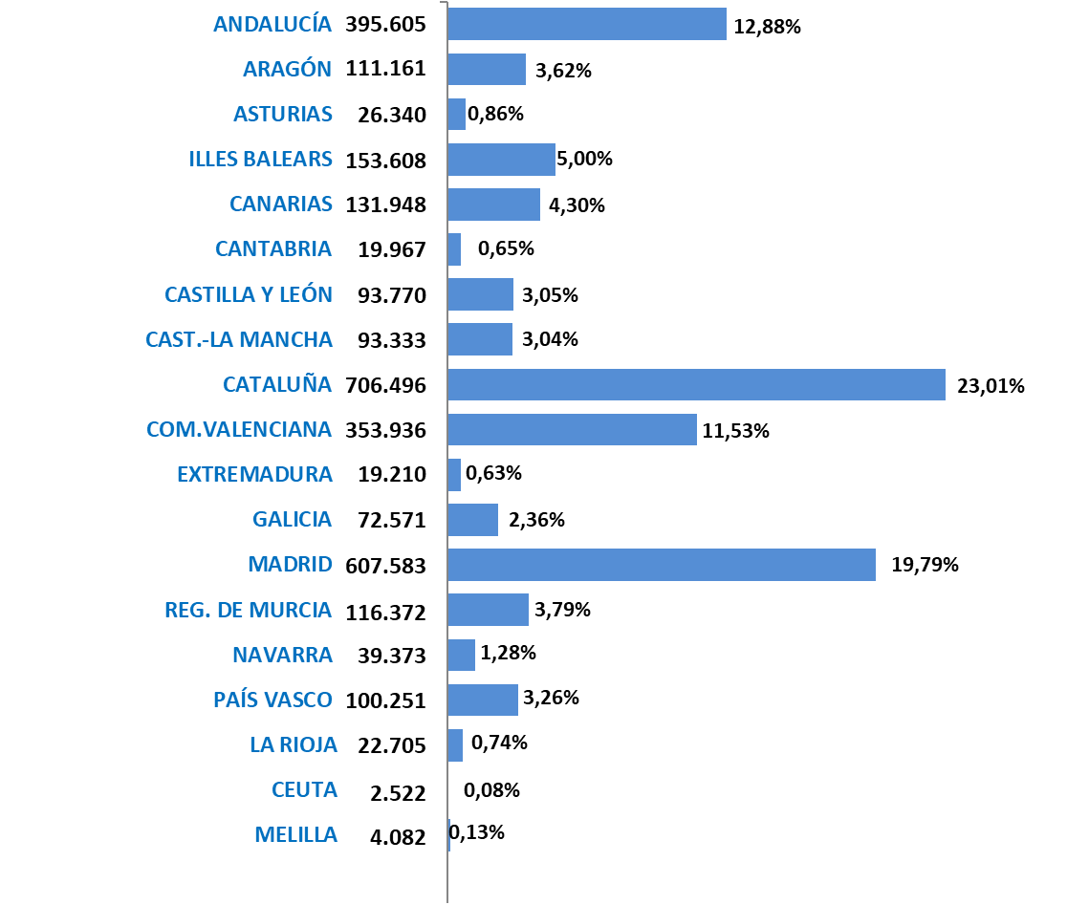
29 | Málaga | 84,352 | 77,968 | 1,836 | 4,549 | 35,286 | 187 | 0 | 119,826
41 | Sevilla | 42,616 | 32,054 | 7,231 | 3,330 | 7,262 | 8 | 0 | 49,886
 | ANDALUCÍA | 326,564 | 193,013 | 120,695 | 12,855 | 68,498 | 543 | 0 | 395,605
22 | Huesca | 23,013 | 15,674 | 6,751 | 588 | 1,790 | 0 | 0 | 24,803
44 | Teruel | 8,578 | 7,447 | 859 | 272 | 1,094 | 0 | 0 | 9,672
50 | Zaragoza | 67,586 | 54,405 | 9,151 | 4,029 | 9,100 | 0 | 0 | 76,686
 | ARAGÓN | 99,176 | 77,527 | 16,762 | 4,888 | 11,985 | 0 | 0 | 111,161
33 | ASTURIAS | 21,517 | 18,788 | 310 | 2,418 | 4,591 | 214 | 18 | 26,340
7 | ILLES BALEARS | 124,417 | 119,144 | 1,323 | 3,950 | 28,747 | 444 | 0 | 153,608
35 | Las Palmas | 52,415 | 49,785 | 1,184 | 1,445 | 15,659 | 351 | 0 | 68,425
38 | S.C.Tenerife | 46,256 | 43,870 | 1,529 | 857 | 16,953 | 314 | 0 | 63,523
 | CANARIAS | 98,671 | 93,655 | 2,713 | 2,302 | 32,612 | 665 | 0 | 131,948
39 | CANTABRIA | 16,554 | 14,862 | 202 | 1,490 | 3,214 | 199 | 0 | 19,967
5 | Ávila | 4,669 | 3,973 | 396 | 300 | 757 | 0 | 0 | 5,426
9 | Burgos | 16,790 | 15,352 | 555 | 882 | 2,208 | 0 | 0 | 18,997
24 | León | 10,721 | 9,382 | 640 | 699 | 1,686 | 0 | 0 | 12,407
34 | Palencia | 5,310 | 4,738 | 341 | 231 | 597 | 0 | 0 | 5,907
37 | Salamanca | 7,907 | 7,035 | 271 | 602 | 1,200 | 0 | 0 | 9,108
40 | Segovia | 10,078 | 8,144 | 1,478 | 456 | 1,117 | 0 | 0 | 11,195
42 | Soria | 5,355 | 4,700 | 431 | 224 | 529 | 0 | 0 | 5,884
47 | Valladolid | 18,073 | 15,963 | 1,126 | 984 | 2,256 | 0 | 0 | 20,329
49 | Zamora | 3,958 | 3,293 | 530 | 135 | 559 | 0 | 0 | 4,517
 | CASTILLA Y LEÓN | 82,861 | 72,581 | 5,767 | 4,513 | 10,909 | 0 | 0 | 93,770
2 | Albacete | 14,016 | 7,837 | 5,713 | 466 | 1,513 | 0 | 0 | 15,528
13 | Ciudad Real | 12,665 | 8,363 | 3,650 | 652 | 1,929 | 0 | 0 | 14,595
16 | Cuenca | 12,477 | 9,199 | 2,782 | 496 | 1,299 | 0 | 0 | 13,776
19 | Guadalajara | 15,896 | 14,344 | 823 | 729 | 2,417 | 0 | 0 | 18,313
45 | Toledo | 25,962 | 22,484 | 2,371 | 1,107 | 5,159 | 0 | 0 | 31,121
 | CAST.-LA MANCHA | 81,016 | 62,227 | 15,338 | 3,451 | 12,317 | 0 | 0 | 93,333
8 | Barcelona | 432,380 | 409,755 | 2,699 | 19,926 | 80,363 | 352 | 0 | 513,095
17 | Girona | 67,985 | 63,765 | 2,326 | 1,894 | 11,334 | 223 | 0 | 79,542
25 | Lleida | 47,189 | 35,801 | 10,525 | 863 | 3,842 | 0 | 0 | 51,032
43 | Tarragona | 52,979 | 47,121 | 4,290 | 1,567 | 9,574 | 275 | 0 | 62,827
 | CATALUÑA | 600,533 | 556,442 | 19,841 | 24,250 | 105,114 | 849 | 0 | 706,496
3 | Alacant-Alicante | 99,785 | 88,096 | 8,763 | 2,926 | 35,846 | 325 | 0 | 135,957
12 | Castelló | 37,475 | 32,007 | 3,441 | 2,027 | 7,347 | 152 | 0 | 44,974
46 | Valencia | 138,510 | 120,037 | 11,444 | 7,030 | 34,393 | 102 | 0 | 173,005
 | C. VALENCIANA | 275,770 | 240,139 | 23,648 | 11,983 | 77,586 | 579 | 0 | 353,936
6 | Badajoz | 9,689 | 6,572 | 2,525 | 592 | 1,823 | 0 | 0 | 11,512
10 | Cáceres | 6,449 | 4,067 | 2,088 | 294 | 1,249 | 0 | 0 | 7,698
 | EXTREMADURA | 16,139 | 10,639 | 4,613 | 886 | 3,071 | 0 | 0 | 19,210
15 | A Coruña | 25,099 | 22,575 | 672 | 1,852 | 4,445 | 607 | 0 | 30,150
27 | Lugo | 8,724 | 7,414 | 746 | 564 | 1,312 | 569 | 0 | 10,605
32 | Ourense | 8,054 | 7,257 | 190 | 607 | 1,334 | 0 | 0 | 9,388
36 | Pontevedra | 18,072 | 16,662 | 252 | 1,158 | 3,638 | 719 | 0 | 22,428
 | GALICIA | 59,948 | 53,908 | 1,860 | 4,180 | 10,728 | 1,894 | 0 | 72,571
28 | C. DE MADRID | 529,930 | 478,462 | 1,059 | 50,409 | 77,533 | 119 | 0 | 607,583
30 | R. DE MURCIA | 105,169 | 46,155 | 55,624 | 3,390 | 11,075 | 128 | 0 | 116,372
31 | NAVARRA | 33,318 | 27,764 | 3,104 | 2,450 | 6,055 | 0 | 0 | 39,373
1 | Araba-Álava | 15,864 | 13,918 | 891 | 1,055 | 2,095 | 0 | 0 | 17,959
20 | Gipuzkoa | 27,991 | 24,583 | 305 | 3,104 | 5,484 | 175 | 0 | 33,650
48 | Bizkaia | 39,694 | 33,623 | 289 | 5,782 | 8,654 | 295 | 0 | 48,642
 | PAÍS VASCO | 83,549 | 72,124 | 1,484 | 9,940 | 16,233 | 469 | 0 | 100,251
26 | LA RIOJA | 19,954 | 15,482 | 3,285 | 1,187 | 2,751 | 0 | 0 | 22,705
51 | CEUTA | 2,252 | 1,481 | 3 | 768 | 263 | 7 | 0 | 2,522
52 | MELILLA | 3,303 | 2,413 | 3 | 886 | 778 | 1 | 0 | 4,082
 | TOTAL | 2,580,639 | 2,156,807 | 277,635 | 146,197 | 484,062 | 6,112 | 18 | 3,070,831
 | (1) No se incluyen los afiliados de los Sistemas Especiales Agrario y Hogar

% sobre AFILIADOS TOTALES
AFILIACIÓN DE EXTRANJEROS
Porcentaje sobre el total de afiliados |  |  |  |  | VOLVER AL ÍNDICE
PORCENTAJE DE EXTRANJEROS SOBRE EL TOTAL DE AFILIADOS
MEDIA NACIONAL | 0
ANDALUCÍA | 0
ARAGÓN | 0
ASTURIAS | 0
ILLES BALEARS | 0
CANARIAS | 0
CANTABRIA | 0
CASTILLA Y LEÓN | 0
CAST.-LA MANCHA | 0
CATALUÑA | 0
C. VALENCIANA | 0
EXTREMADURA | 0
GALICIA | 0
C. DE MADRID | 0
R. DE MURCIA | 0
NAVARRA | 0
PAÍS VASCO | 0
LA RIOJA | 0
CEUTA | 0
MELILLA | 0
 | MEDIA MAYO 2025
Cód. Prov. | Prov. CC.AA. | TOTAL EXTRANJEROS | TOTAL AFILIADOS | % EXTRANJEROS SOBRE TOTAL AFILIADOS
4 | Almería | 82,036 | 336,561 | 24.37%
11 | Cádiz | 19,313 | 432,721 | 4.46%
14 | Córdoba | 12,442 | 311,742 | 3.99%
18 | Granada | 30,693 | 371,556 | 8.26%
21 | Huelva | 72,541 | 269,096 | 26.96%
23 | Jaén | 8,868 | 236,630 | 3.75%
29 | Málaga | 119,826 | 745,328 | 16.08%
41 | Sevilla | 49,886 | 839,754 | 5.94%
 | ANDALUCÍA | 395,605 | 3,543,388 | 11.16%
22 | Huesca | 24,803 | 110,076 | 22.53%
44 | Teruel | 9,672 | 59,040 | 16.38%
50 | Zaragoza | 76,686 | 463,318 | 16.55%
 | ARAGÓN | 111,161 | 632,434 | 17.58%
33 | ASTURIAS | 26,340 | 391,386 | 6.73%
7 | ILLES BALEARS | 153,608 | 638,590 | 24.05%
35 | Las Palmas | 68,425 | 490,182 | 13.96%
38 | S.C.Tenerife | 63,523 | 447,985 | 14.18%
 | CANARIAS | 131,948 | 938,168 | 14.06%
39 | CANTABRIA | 19,967 | 237,191 | 8.42%
5 | Ávila | 5,426 | 57,083 | 9.51%
9 | Burgos | 18,997 | 158,665 | 11.97%
24 | León | 12,407 | 169,811 | 7.31%
34 | Palencia | 5,907 | 67,562 | 8.74%
37 | Salamanca | 9,108 | 130,762 | 6.97%
40 | Segovia | 11,195 | 66,874 | 16.74%
42 | Soria | 5,884 | 41,970 | 14.02%
47 | Valladolid | 20,329 | 233,894 | 8.69%
49 | Zamora | 4,517 | 61,882 | 7.30%
 | CASTILLA Y LEÓN | 93,770 | 988,503 | 9.49%
2 | Albacete | 15,528 | 155,699 | 9.97%
13 | Ciudad Real | 14,595 | 180,049 | 8.11%
16 | Cuenca | 13,776 | 82,248 | 16.75%
19 | Guadalajara | 18,313 | 106,314 | 17.23%
45 | Toledo | 31,121 | 268,270 | 11.60%
 | CAST.-LA MANCHA | 93,333 | 792,579 | 11.78%
8 | Barcelona | 513,095 | 2,928,646 | 17.52%
17 | Girona | 79,542 | 379,494 | 20.96%
25 | Lleida | 51,032 | 213,169 | 23.94%
43 | Tarragona | 62,827 | 359,972 | 17.45%
 | CATALUÑA | 706,496 | 3,881,281 | 18.20%
3 | Alacant-Alicante | 135,957 | 768,428 | 17.69%
12 | Castelló | 44,974 | 258,567 | 17.39%
46 | Valencia | 173,005 | 1,185,775 | 14.59%
 | C. VALENCIANA | 353,936 | 2,212,771 | 16.00%
6 | Badajoz | 11,512 | 264,590 | 4.35%
10 | Cáceres | 7,698 | 152,312 | 5.05%
 | EXTREMADURA | 19,210 | 416,902 | 4.61%
15 | A Coruña | 30,150 | 478,389 | 6.30%
27 | Lugo | 10,605 | 127,072 | 8.35%
32 | Ourense | 9,388 | 107,945 | 8.70%
36 | Pontevedra | 22,428 | 381,400 | 5.88%
 | GALICIA | 72,571 | 1,094,806 | 6.63%
28 | C. DE MADRID | 607,583 | 3,792,426 | 16.02%
30 | R. DE MURCIA | 116,372 | 685,780 | 16.97%
31 | NAVARRA | 39,373 | 316,137 | 12.45%
1 | Araba-Álava | 17,959 | 169,433 | 10.60%
20 | Gipuzkoa | 33,650 | 341,640 | 9.85%
48 | Bizkaia | 48,642 | 518,077 | 9.39%
 | PAÍS VASCO | 100,251 | 1,029,149 | 9.74%
26 | LA RIOJA | 22,705 | 143,517 | 15.82%
51 | CEUTA | 2,522 | 24,269 | 10.39%
52 | MELILLA | 4,082 | 25,100 | 16.26%
 | TOTAL | 3,070,831 | 21,784,375 | 14.10%

Grafico Sectores Gral
 | AFILIACIÓN DE EXTRANJEROS | VOLVER AL ÍNDICE
 | % SOBRE TOTAL SECTORES DE ACTIVIDAD. RÉG. GENERAL
 | MEDIA MAYO 2025

 | DISTRIBUCIÓN POR SECTORES DE ACTIVIDAD. RÉG. GENERAL
Agricultura, Ganadería, Caza, Silvicultura y Pesca | 26.38%
Industrias Extractivas | 6.45%
Industria Manufacturera | 9.93%
Suministro de Energía Eléctrica, Gas, Vapor y Aire Acondicionado | 3.79%
Suministro de Agua, Actividades de Saneamiento, Gestión de Residuos y Descontaminación | 5.77%
Construcción | 22.16%
Comercio; Reparación de Vehículos de Motor y Bicicletas | 12.13%
Transporte y Almacenamiento | 16.58%
Hostelería | 28.72%
Información y Comunicaciones | 12.18%
Actividades Financieras y de Seguros | 5.36%
Actividades Inmobiliarias | 14.72%
Actividades Profesionales Científicas y Técnicas | 9.92%
Actividades Administrativas y Servicios Auxiliares | 16.90%
Administración Pública y Defensa; Seguridad Social Obligatoria | 1.30%
Educación | 4.87%
Actividades Sanitarias y Servicios Centrales | 6.15%
Actividades Artísticas, Recreativas y de Entretenimiento | 10.77%
Otros Servicios | 14.31%
Actividades de los Hogares como Empleadores de Personal Doméstico y Productores de Bienes y Servicios para uso Propio | 10.85%
Actividades de Organizaciones y Organismo Extraterritoriales | 28.61%
S.E. Agrario | 39.76%
S.E. Hogar | 42.09%
TOTAL | 14.10%
1
2
3
4
5
6
7
8
9
10
11
12
13
14
15
16
17
18
19
20
21
22
22

Grafico Sectores Auton.
AFILIACIÓN DE EXTRANJEROS | VOLVER AL ÍNDICE
DISTRIBUCIÓN POR SECTORES DE ACTIVIDAD. RÉG. DE AUTÓNOMOS
MEDIA MAYO 2025

 | % SOBRE TOTAL SECTORES DE ACTIVIDAD. RÉG. DE AUTÓNOMOS
Agricultura, Ganadería, Caza, Silvicultura y Pesca | 2.90%
Industrias Extractivas | 5.59%
Industria Manufacturera | 6.47%
Suministro de Energía Eléctrica, Gas, Vapor y Aire Acondicionado | 6.09%
Suministro de Agua, Actividades de Saneamiento, Gestión de Residuos y Descontaminación | 6.48%
Construcción | 16.60%
Comercio; Reparación de Vehículos de Motor y Bicicletas | 14.47%
Transporte y Almacenamiento | 16.40%
Hostelería | 24.56%
Información y Comunicaciones | 24.01%
Actividades Financieras y de Seguros | 6.43%
Actividades Inmobiliarias | 17.62%
Actividades Profesionales Científicas y Técnicas | 10.76%
Actividades Administrativas y Servicios Auxiliares | 19.32%
Administración Pública y Defensa; Seguridad Social Obligatoria | 8.68%
Educación | 14.84%
Actividades Sanitarias y Servicios Centrales | 6.47%
Actividades Artísticas, Recreativas y de Entretenimiento | 10.39%
Otros Servicios | 16.80%
Actividades de los Hogares como Empleadores de Personal Doméstico y Productores de Bienes y Servicios para uso Propio | 22.86%
Actividades de Organizaciones y Organismo Extraterritoriales | 12.64%
TOTAL | 14.18%

Grafico paises
AFILIACIÓN DE EXTRANJEROS
PAÍSES QUE MÁS AFILIADOS APORTAN EN MAYO | VOLVER AL ÍNDICE

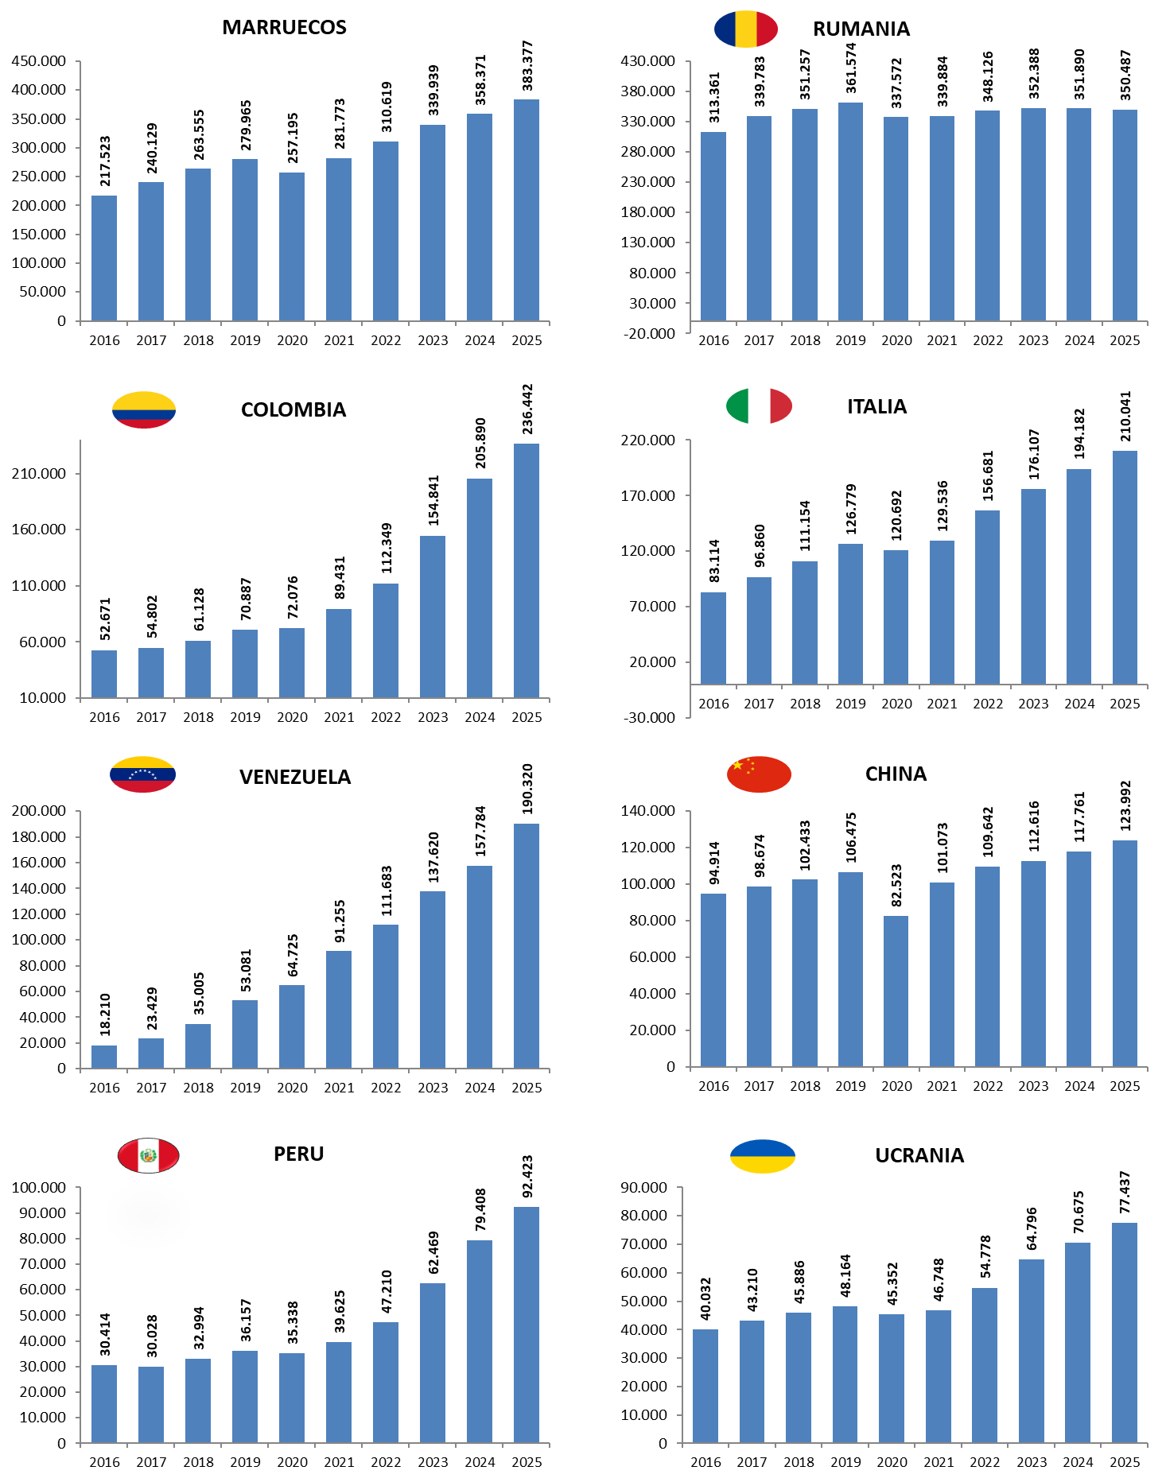
MES DE MAYO DE CADA AÑO (2016-2025) |  |  | AFILIADOS EXTRANJEROS - MESES DE MAYO
 |  |  | 2016 | 2017 | 2018 | 2019 | 2020 | 2021 | 2022 | 2023 | 2024 | 2025
 |  | MARRUECOS | 217,523 | 240,129 | 263,555 | 279,965 | 257,195 | 281,773 | 310,619 | 339,939 | 358,371 | 383,377
 |  | RUMANIA | 313,361 | 339,783 | 351,257 | 361,574 | 337,572 | 339,884 | 348,126 | 352,388 | 351,890 | 350,487
 |  | COLOMBIA | 52,671 | 54,802 | 61,128 | 70,887 | 72,076 | 89,431 | 112,349 | 154,841 | 205,890 | 236,442
 |  | ITALIA | 83,114 | 96,860 | 111,154 | 126,779 | 120,692 | 129,536 | 156,681 | 176,107 | 194,182 | 210,041
 |  | VENEZUELA | 18,210 | 23,429 | 35,005 | 53,081 | 64,725 | 91,255 | 111,683 | 137,620 | 157,784 | 190,320
 |  | CHINA | 94,914 | 98,674 | 102,433 | 106,475 | 82,523 | 101,073 | 109,642 | 112,616 | 117,761 | 123,992
 |  | PERU | 30,414 | 30,028 | 32,994 | 36,157 | 35,338 | 39,625 | 47,210 | 62,469 | 79,408 | 92,423
 |  | UCRANIA | 40,032 | 43,210 | 45,886 | 48,164 | 45,352 | 46,748 | 54,778 | 64,796 | 70,675 | 77,437

Por nacionalidad-reg-genero
TOTAL AFILIADOS POR NACIONALIDAD - RÉGIMEN-GÉNERO (Datos a 30 de mayo)
 | Total
Ucrania | 1
Ucrania | 3
Ucrania | 49
Ucrania | 8345
Ucrania | 1858
Ucrania | 13943
Ucrania | 53471
VOLVER AL ÍNDICE | VOLVER AL ÍNDICE
...

ANDALUCIA-1
ANDALUCÍA |  |  |  |  |  |  |  |  |  | VOLVER AL ÍNDICE
AFILIACIÓN DE EXTRANJEROS
DISTRIBUCIÓN POR REGÍMENES

 | MEDIA MAYO

 | REGÍMENES | GENERAL (Total) | General | S.E. Agrario | S.E. Hogar | AUTÓNOMOS | MAR | CARBÓN | TOTAL
 | DE LA UNIÓN EUROPEA | 87,700 | 58,707 | 27,806 | 1,187 | 26,608 | 82 | 0 | 114,391
 | DE PAÍSES NO UNIÓN EUROPEA | 238,863 | 134,306 | 92,889 | 11,668 | 41,890 | 461 | 0 | 281,214
 | TOTAL EXTRANJEROS | 326,564 | 193,013 | 120,695 | 12,855 | 68,498 | 543 | 0 | 395,605

Distribución porcentual por régimen
Porcentajes de variación sobre el total de extranjeros

 |  | GENERAL (total) | AUTÓNOMOS | MAR |  | TOTAL |  | TOTAL
 | Distribución Porcentual | 326,564 | 68,498 | 543 |  | 395,605 |  | 395,605
 |  | 82.55% | 17.31% | 0.14% |  | 100.00% |  | 100.00%

 |  | Intermensual | Interanual
 | ANDALUCÍA | -0.03% | 8.97%

ARAGON-1
ARAGÓN |  |  |  |  |  |  |  |  |  | VOLVER AL ÍNDICE
AFILIACIÓN DE EXTRANJEROS
DISTRIBUCIÓN POR REGÍMENES

 | MEDIA MAYO

 | REGÍMENES | GENERAL (Total) | General | S.E. Agrario | S.E. Hogar | AUTÓNOMOS | MAR | CARBÓN | TOTAL
 | DE LA UNIÓN EUROPEA | 36,162 | 28,167 | 6,114 | 1,881 | 5,236 | 0 | 0 | 41,399
 | DE PAÍSES NO UNIÓN EUROPEA | 63,014 | 49,359 | 10,647 | 3,007 | 6,748 | 0 | 0 | 69,762
 | TOTAL EXTRANJEROS | 99,176 | 77,527 | 16,762 | 4,888 | 11,985 | 0 | 0 | 111,161

Distribución porcentual por régimen
Porcentajes de variación sobre el total de extranjeros

 |  | GENERAL (total) | AUTÓNOMOS | MAR |  | TOTAL |  | TOTAL
 | Distribución Porcentual | 99,176 | 11,985 | 0 |  | 111,161 |  | 111,161
 |  | 89.22% | 10.78% | 0.00% |  | 100.00% |  | 100.00%

 |  | Intermensual | Interanual
 | ARAGÓN | 10.22% | 4.14%

ASTURIAS-1
ASTURIAS |  |  |  |  |  |  |  |  |  | VOLVER AL ÍNDICE
AFILIACIÓN DE EXTRANJEROS
DISTRIBUCIÓN POR REGÍMENES

 | MEDIA MAYO

 | REGÍMENES | GENERAL (Total) | General | S.E. Agrario | S.E. Hogar | AUTÓNOMOS | MAR | CARBÓN | TOTAL
 | DE LA UNIÓN EUROPEA | 5,370 | 4,723 | 71 | 575 | 1,419 | 31 | 15 | 6,835
 | DE PAÍSES NO UNIÓN EUROPEA | 16,147 | 14,065 | 239 | 1,843 | 3,172 | 182 | 3 | 19,505
 | TOTAL EXTRANJEROS | 21,517 | 18,788 | 310 | 2,418 | 4,591 | 214 | 18 | 26,340

Distribución porcentual por régimen
Porcentajes de variación sobre el total de extranjeros

 |  | GENERAL (total) | AUTÓNOMOS | MAR | CARBON | TOTAL |  | TOTAL
 | Distribución Porcentual | 21,517 | 4,591 | 214 | 18 | 26,340 |  | 26,340
 |  | 81.69% | 17.43% | 0.81% | 0.07% | 100.00% |  | 100.00%

 |  | Intermensual | Interanual
 | ANDALUCÍA | 2.58% | 17.44%

BALEARES-1
ILLES BALEARS |  |  |  |  |  |  |  |  |  | VOLVER AL ÍNDICE
AFILIACIÓN DE EXTRANJEROS
DISTRIBUCIÓN POR REGÍMENES

 | MEDIA MAYO

 | REGÍMENES | GENERAL (Total) | General | S.E. Agrario | S.E. Hogar | AUTÓNOMOS | MAR | CARBÓN | TOTAL
 | DE LA UNIÓN EUROPEA | 45,744 | 44,625 | 174 | 944 | 16,660 | 272 | 0 | 62,676
 | DE PAÍSES NO UNIÓN EUROPEA | 78,673 | 74,518 | 1,149 | 3,006 | 12,087 | 172 | 0 | 90,932
 | TOTAL EXTRANJEROS | 124,417 | 119,144 | 1,323 | 3,950 | 28,747 | 444 | 0 | 153,608

Distribución porcentual por régimen
Porcentajes de variación sobre el total de extranjeros

 |  | GENERAL (total) | AUTÓNOMOS | MAR |  | TOTAL |  | TOTAL
 | Distribución Porcentual | 124,417 | 28,747 | 444 |  | 153,608 |  | 153,608
 |  | 81.00% | 18.71% | 0.29% |  | 100.00% |  | 100.00%

 |  | Intermensual | Interanual
 | ILLES BALEARS | 15.42% | 5.51%

CANARIAS-1
ISLAS CANARIAS |  |  |  |  |  |  |  |  |  | VOLVER AL ÍNDICE
AFILIACIÓN DE EXTRANJEROS
DISTRIBUCIÓN POR REGÍMENES

 | MEDIA MAYO

 | REGÍMENES | GENERAL (Total) | General | S.E. Agrario | S.E. Hogar | AUTÓNOMOS | MAR | CARBÓN | TOTAL
 | DE LA UNIÓN EUROPEA | 35,799 | 35,133 | º | 167 | 19,394 | 344 | 0 | 55,537
 | DE PAÍSES NO UNIÓN EUROPEA | 62,872 | 58,523 | 2,215 | 2,135 | 13,218 | 320 | 0 | 76,411
 | TOTAL EXTRANJEROS | 98,671 | 93,655 | 2,713 | 2,302 | 32,612 | 665 | 0 | 131,948

Distribución porcentual por régimen
Porcentajes de variación sobre el total de extranjeros

 |  | GENERAL (total) | AUTÓNOMOS | MAR |  | TOTAL |  | TOTAL
 | Distribución Porcentual | 98,671 | 32,612 | 665 |  | 131,948 |  | 131,948
 |  | 74.78% | 24.72% | 0.50% |  | 100.00% |  | 100.00%

 |  | Intermensual | Interanual
 | CANARIAS | -0.87% | 5.86%

CANTABRIA-1
CANTABRIA |  |  |  |  |  |  |  |  |  | VOLVER AL ÍNDICE
AFILIACIÓN DE EXTRANJEROS
DISTRIBUCIÓN POR REGÍMENES

 | MEDIA MAYO

 | REGÍMENES | GENERAL (Total) | General | S.E. Agrario | S.E. Hogar | AUTÓNOMOS | MAR | CARBÓN | TOTAL
 | DE LA UNIÓN EUROPEA | 3,885 | 3,557 | 44 | 285 | 1,222 | 18 | 0 | 5,125
 | DE PAÍSES NO UNIÓN EUROPEA | 12,668 | 11,305 | 158 | 1,205 | 1,993 | 181 | 0 | 14,842
 | TOTAL EXTRANJEROS | 16,554 | 14,862 | 202 | 1,490 | 3,214 | 199 | 0 | 19,967

Distribución porcentual por régimen
Porcentajes de variación sobre el total de extranjeros

 |  | GENERAL (total) | AUTÓNOMOS | MAR |  | TOTAL |  | TOTAL
 | Distribución Porcentual | 16,554 | 3,214 | 199 |  | 19,967 |  | 19,967
 |  | 82.91% | 16.10% | 1.00% |  | 100.00% |  | 100.00%

 |  | Intermensual | Interanual
 | CANTABRIA | 2.41% | 12.76%

C Y LEON-1
CASTILLA Y LEÓN |  |  |  |  |  |  |  |  |  | VOLVER AL ÍNDICE
AFILIACIÓN DE EXTRANJEROS
DISTRIBUCIÓN POR REGÍMENES

 | MEDIA MAYO

 | REGÍMENES | GENERAL (Total) | General | S.E. Agrario | S.E. Hogar | AUTÓNOMOS | MAR | CARBÓN | TOTAL
 | DE LA UNIÓN EUROPEA | 28,040 | 24,131 | 2,794 | 1,114 | 4,364 | 0 | 0 | 32,404
 | DE PAÍSES NO UNIÓN EUROPEA | 54,821 | 48,450 | 2,973 | 3,398 | 6,545 | 0 | 0 | 61,366
 | TOTAL EXTRANJEROS | 82,861 | 72,581 | 5,767 | 4,513 | 10,909 | 0 | 0 | 93,770

Distribución porcentual por régimen
Porcentajes de variación sobre el total de extranjeros

 |  | GENERAL (total) | AUTÓNOMOS | MAR |  | TOTAL |  | TOTAL
 | Distribución Porcentual | 82,861 | 10,909 | 0 |  | 93,770 |  | 93,770
 |  | 88.37% | 11.63% | 0.00% |  | 100.00% |  | 100.00%

 |  | Intermensual | Interanual
 | CASTILLA Y LEÓN | 3.58% | 11.82%

C LA MANCHA-1
CASTILLA-LA MANCHA |  |  |  |  |  |  |  |  |  | VOLVER AL ÍNDICE
AFILIACIÓN DE EXTRANJEROS
DISTRIBUCIÓN POR REGÍMENES

 | MEDIA MAYO

 | REGÍMENES | GENERAL (Total) | General | S.E. Agrario | S.E. Hogar | AUTÓNOMOS | MAR | CARBÓN | TOTAL
 | DE LA UNIÓN EUROPEA | 30,619 | 23,074 | 6,508 | 1,037 | 4,914 | 0 | 0 | 35,533
 | DE PAÍSES NO UNIÓN EUROPEA | 50,397 | 39,153 | 8,830 | 2,414 | 7,403 | 0 | 0 | 57,799
 | TOTAL EXTRANJEROS | 81,016 | 62,227 | 15,338 | 3,451 | 12,317 | 0 | 0 | 93,333

Distribución porcentual por régimen
Porcentajes de variación sobre el total de extranjeros

 |  | GENERAL (total) | AUTÓNOMOS | MAR |  | TOTAL |  | TOTAL
 | Distribución Porcentual | 81,016 | 12,317 | 0 |  | 93,333 |  | 93,333
 |  | 86.80% | 13.20% | 0.00% |  | 100.00% |  | 100.00%

 |  | Intermensual | Interanual
 | CAST.-LA MANCHA | 4.42% | 5.13%

CATALUÑA-1
CATALUÑA |  |  |  |  |  |  |  |  |  | VOLVER AL ÍNDICE
AFILIACIÓN DE EXTRANJEROS
DISTRIBUCIÓN POR REGÍMENES

 | MEDIA MAYO

 | REGÍMENES | GENERAL (Total) | General | S.E. Agrario | S.E. Hogar | AUTÓNOMOS | MAR | CARBÓN | TOTAL
 | DE LA UNIÓN EUROPEA | 163,552 | 158,501 | 3,102 | 1,949 | 34,501 | 238 | 0 | 198,290
 | DE PAÍSES NO UNIÓN EUROPEA | 436,981 | 397,942 | 16,738 | 22,301 | 70,613 | 611 | 0 | 508,205
 | TOTAL EXTRANJEROS | 600,533 | 556,442 | 19,841 | 24,250 | 105,114 | 849 | 0 | 706,496

Distribución porcentual por régimen
Porcentajes de variación sobre el total de extranjeros

 |  | GENERAL (total) | AUTÓNOMOS | MAR |  | TOTAL |  | TOTAL
 | Distribución Porcentual | 600,533 | 105,114 | 849 |  | 706,496 |  | 706,496
 |  | 85.00% | 14.88% | 0.12% |  | 100.00% |  | 100.00%

 |  | Intermensual | Interanual
 | CATALUÑA | 2.55% | 4.55%

C VALENCIANA-1
COMUNIDAD VALENCIANA |  |  |  |  |  |  |  |  |  | VOLVER AL ÍNDICE
AFILIACIÓN DE EXTRANJEROS
DISTRIBUCIÓN POR REGÍMENES

 | MEDIA MAYO

 | REGÍMENES | GENERAL (Total) | General | S.E. Agrario | S.E. Hogar | AUTÓNOMOS | MAR | CARBÓN | TOTAL
 | DE LA UNIÓN EUROPEA | 93,492 | 85,771 | 4,469 | 3,252 | 32,256 | 152 | 0 | 125,900
 | DE PAÍSES NO UNIÓN EUROPEA | 182,278 | 154,368 | 19,179 | 8,731 | 45,330 | 427 | 0 | 228,036
 | TOTAL EXTRANJEROS | 275,770 | 240,139 | 23,648 | 11,983 | 77,586 | 579 | 0 | 353,936

Distribución porcentual por régimen
Porcentajes de variación sobre el total de extranjeros

 |  | GENERAL (total) | AUTÓNOMOS | MAR |  | TOTAL |  | TOTAL
 | Distribución Porcentual | 275,770 | 77,586 | 579 |  | 353,936 |  | 353,936
 |  | 77.92% | 21.92% | 0.16% |  | 100.00% |  | 100.00%

 |  | Intermensual | Interanual
 | C. VALENCIANA | 1.16% | 10.31%

EXTREMADURA-1
EXTREMADURA |  |  |  |  |  |  |  |  |  | VOLVER AL ÍNDICE
AFILIACIÓN DE EXTRANJEROS
DISTRIBUCIÓN POR REGÍMENES

 | MEDIA MAYO

 | REGÍMENES | GENERAL (Total) | General | S.E. Agrario | S.E. Hogar | AUTÓNOMOS | MAR | CARBÓN | TOTAL
 | DE LA UNIÓN EUROPEA | 6,139 | 3,849 | 2,174 | 116 | 1,012 | 0 | 0 | 7,151
 | DE PAÍSES NO UNIÓN EUROPEA | 10,000 | 6,791 | 2,439 | 770 | 2,060 | 0 | 0 | 12,059
 | TOTAL EXTRANJEROS | 16,139 | 10,639 | 4,613 | 886 | 3,071 | 0 | 0 | 19,210

Distribución porcentual por régimen
Porcentajes de variación sobre el total de extranjeros

 |  | GENERAL (total) | AUTÓNOMOS | MAR |  | TOTAL |  | TOTAL
 | Distribución Porcentual | 16,139 | 3,071 | 0 |  | 19,210 |  | 19,210
 |  | 84.01% | 15.99% | 0.00% |  | 100.00% |  | 100.00%

 |  | Intermensual | Interanual
 | EXTREMADURA | 4.79% | 7.08%

GALICIA-1
GALICIA |  |  |  |  |  |  |  |  |  | VOLVER AL ÍNDICE
AFILIACIÓN DE EXTRANJEROS
DISTRIBUCIÓN POR REGÍMENES

 | MEDIA MAYO

 | REGÍMENES | GENERAL (Total) | General | S.E. Agrario | S.E. Hogar | AUTÓNOMOS | MAR | CARBÓN | TOTAL
 | DE LA UNIÓN EUROPEA | 15,750 | 15,005 | 299 | 447 | 3,526 | 194 | 0 | 19,470
 | DE PAÍSES NO UNIÓN EUROPEA | 44,198 | 38,903 | 1,561 | 3,734 | 7,203 | 1,700 | 0 | 53,101
 | TOTAL EXTRANJEROS | 59,948 | 53,908 | 1,860 | 4,180 | 10,728 | 1,894 | 0 | 72,571

Distribución porcentual por régimen
Porcentajes de variación sobre el total de extranjeros

 |  | GENERAL (total) | AUTÓNOMOS | MAR |  | TOTAL |  | TOTAL
 | Distribución Porcentual | 59,948 | 10,728 | 1,894 |  | 72,571 |  | 72,571
 |  | 82.61% | 14.78% | 2.61% |  | 100.00% |  | 100.00%

 |  | Intermensual | Interanual
 | GALICIA | 2.31% | 13.80%

MADRID-1
MADRID |  |  |  |  |  |  |  |  |  | VOLVER AL ÍNDICE
AFILIACIÓN DE EXTRANJEROS
DISTRIBUCIÓN POR REGÍMENES

 | MEDIA MAYO

 | REGÍMENES | GENERAL (Total) | General | S.E. Agrario | S.E. Hogar | AUTÓNOMOS | MAR | CARBÓN | TOTAL
 | DE LA UNIÓN EUROPEA | 163,418 | 150,247 | 341 | 12,831 | 27,555 | 72 | 0 | 191,045
 | DE PAÍSES NO UNIÓN EUROPEA | 366,512 | 328,216 | 718 | 37,578 | 49,979 | 47 | 0 | 416,537
 | TOTAL EXTRANJEROS | 529,930 | 478,462 | 1,059 | 50,409 | 77,533 | 119 | 0 | 607,583

Distribución porcentual por régimen
Porcentajes de variación sobre el total de extranjeros

 |  | GENERAL (total) | AUTÓNOMOS | MAR |  | TOTAL |  | TOTAL
 | Distribución Porcentual | 529,930 | 77,533 | 119 |  | 607,583 |  | 607,583
 |  | 87.22% | 12.76% | 0.02% |  | 100.00% |  | 100.00%

 |  | Intermensual | Interanual
 | C. DE MADRID | 0.36% | 4.57%

MURCIA-1
MURCIA |  |  |  |  |  |  |  |  |  | VOLVER AL ÍNDICE
AFILIACIÓN DE EXTRANJEROS
DISTRIBUCIÓN POR REGÍMENES

 | MEDIA MAYO

 | REGÍMENES | GENERAL (Total) | General | S.E. Agrario | S.E. Hogar | AUTÓNOMOS | MAR | CARBÓN | TOTAL
 | DE LA UNIÓN EUROPEA | 11,983 | 9,621 | 2,079 | 283 | 2,713 | 14 | 0 | 14,711
 | DE PAÍSES NO UNIÓN EUROPEA | 93,186 | 36,534 | 53,545 | 3,107 | 8,362 | 114 | 0 | 101,661
 | TOTAL EXTRANJEROS | 105,169 | 46,155 | 55,624 | 3,390 | 11,075 | 128 | 0 | 116,372

Distribución porcentual por régimen
Porcentajes de variación sobre el total de extranjeros

 |  | GENERAL (total) | AUTÓNOMOS | MAR |  | TOTAL |  | TOTAL
 | Distribución Porcentual | 105,169 | 11,075 | 128 |  | 116,372 |  | 116,372
 |  | 90.37% | 9.52% | 0.11% |  | 100.00% |  | 100.00%

 |  | Intermensual | Interanual
 | R. DE MURCIA | 3.95% | 5.95%

NAVARRA-1
NAVARRA |  |  |  |  |  |  |  |  |  | VOLVER AL ÍNDICE
AFILIACIÓN DE EXTRANJEROS
DISTRIBUCIÓN POR REGÍMENES

 | MEDIA MAYO

 | REGÍMENES | GENERAL (Total) | General | S.E. Agrario | S.E. Hogar | AUTÓNOMOS | MAR | CARBÓN | TOTAL
 | DE LA UNIÓN EUROPEA | 9,731 | 8,448 | 619 | 664 | 2,275 | 0 | 0 | 12,006
 | DE PAÍSES NO UNIÓN EUROPEA | 23,587 | 19,316 | 2,485 | 1,787 | 3,780 | 0 | 0 | 27,367
 | TOTAL EXTRANJEROS | 33,318 | 27,764 | 3,104 | 2,450 | 6,055 | 0 | 0 | 39,373

Distribución porcentual por régimen
Porcentajes de variación sobre el total de extranjeros

 |  | GENERAL (total) | AUTÓNOMOS | MAR |  | TOTAL |  | TOTAL
 | Distribución Porcentual | 33,318 | 6,055 | 0 |  | 39,373 |  | 39,373
 |  | 84.62% | 15.38% | 0.00% |  | 100.00% |  | 100.00%

 |  | Intermensual | Interanual
 | NAVARRA | 3.64% | 5.08%

PAIS VASCO-1
PAÍS VASCO |  |  |  |  |  |  |  |  |  | VOLVER AL ÍNDICE
AFILIACIÓN DE EXTRANJEROS
DISTRIBUCIÓN POR REGÍMENES

 | MEDIA MAYO

 | REGÍMENES | GENERAL (Total) | General | S.E. Agrario | S.E. Hogar | AUTÓNOMOS | MAR | CARBÓN | TOTAL
 | DE LA UNIÓN EUROPEA | 17,212 | 15,632 | 330 | 1,250 | 5,159 | 59 | 0 | 22,430
 | DE PAÍSES NO UNIÓN EUROPEA | 66,337 | 56,492 | 1,154 | 8,690 | 11,074 | 410 | 0 | 77,821
 | TOTAL EXTRANJEROS | 83,549 | 72,124 | 1,484 | 9,940 | 16,233 | 469 | 0 | 100,251

Distribución porcentual por régimen
Porcentajes de variación sobre el total de extranjeros

 |  | GENERAL (total) | AUTÓNOMOS | MAR |  | TOTAL |  | TOTAL
 | Distribución Porcentual | 83,549 | 16,233 | 469 |  | 100,251 |  | 100,251
 |  | 83.34% | 16.19% | 0.47% |  | 100.00% |  | 100.00%

 |  | Intermensual | Interanual
 | PAÍS VASCO | 1.76% | 4.90%

LA RIOJA-1
LA RIOJA |  |  |  |  |  |  |  |  |  | VOLVER AL ÍNDICE
AFILIACIÓN DE EXTRANJEROS
DISTRIBUCIÓN POR REGÍMENES

 | MEDIA MAYO

 | REGÍMENES | GENERAL (Total) | General | S.E. Agrario | S.E. Hogar | AUTÓNOMOS | MAR | CARBÓN | TOTAL
 | DE LA UNIÓN EUROPEA | 7,097 | 5,251 | 1,374 | 471 | 1,288 | 0 | 0 | 8,385
 | DE PAÍSES NO UNIÓN EUROPEA | 12,857 | 10,231 | 1,911 | 716 | 1,463 | 0 | 0 | 14,320
 | TOTAL EXTRANJEROS | 19,954 | 15,482 | 3,285 | 1,187 | 2,751 | 0 | 0 | 22,705

Distribución porcentual por régimen
Porcentajes de variación sobre el total de extranjeros

 |  | GENERAL (total) | AUTÓNOMOS | MAR |  | TOTAL |  | TOTAL
 | Distribución Porcentual | 19,954 | 2,751 | 0 |  | 22,705 |  | 22,705
 |  | 87.88% | 12.12% | 0.00% |  | 100.00% |  | 100.00%

 |  | Intermensual | Interanual
 | LA RIOJA | 8.25% | 6.32%

CEUTA-1
CEUTA |  |  |  |  |  |  |  |  |  | VOLVER AL ÍNDICE
AFILIACIÓN DE EXTRANJEROS
DISTRIBUCIÓN POR REGÍMENES

 | MEDIA MAYO

 | REGÍMENES | GENERAL (Total) | General | S.E. Agrario | S.E. Hogar | AUTÓNOMOS | MAR | CARBÓN | TOTAL
 | DE LA UNIÓN EUROPEA | 79 | 79 | 0 | 0 | 20 | 0 | 0 | 99
 | DE PAÍSES NO UNIÓN EUROPEA | 2,173 | 1,402 | 3 | 768 | 243 | 7 | 0 | 2,423
 | TOTAL EXTRANJEROS | 2,252 | 1,481 | 3 | 768 | 263 | 7 | 0 | 2,522

Distribución porcentual por régimen
Porcentajes de variación sobre el total de extranjeros

 |  | GENERAL (total) | AUTÓNOMOS | MAR |  | TOTAL |  | TOTAL
 | Distribución Porcentual | 2,252 | 263 | 7 |  | 2,522 |  | 2,522
 |  | 89.28% | 10.42% | 0.29% |  | 100.00% |  | 100.00%

 |  | Intermensual | Interanual
 | CEUTA | 1.16% | -0.65%

MELILLA-1
MELILLA |  |  |  |  |  |  |  |  |  | VOLVER AL ÍNDICE
AFILIACIÓN DE EXTRANJEROS
DISTRIBUCIÓN POR REGÍMENES

 | MEDIA MAYO

 | REGÍMENES | GENERAL (Total) | General | S.E. Agrario | S.E. Hogar | AUTÓNOMOS | MAR | CARBÓN | TOTAL
 | DE LA UNIÓN EUROPEA | 66 | 65 | 0 | 1 | 56 | 0 | 0 | 122
 | DE PAÍSES NO UNIÓN EUROPEA | 3,237 | 2,349 | 3 | 885 | 722 | 1 | 0 | 3,960
 | TOTAL EXTRANJEROS | 3,303 | 2,413 | 3 | 886 | 778 | 1 | 0 | 4,082

Distribución porcentual por régimen
Porcentajes de variación sobre el total de extranjeros

 |  | GENERAL (total) | AUTÓNOMOS | MAR |  | TOTAL |  | TOTAL
 | Distribución Porcentual | 3,303 | 778 | 1 |  | 4,082 |  | 4,082
 |  | 80.91% | 19.07% | 0.02% |  | 100.00% |  | 100.00%

 |  | Intermensual | Interanual
 | MELILLA | 0.53% | 0.17%

